상품제안서
심플데이즈 3WAY 핸디 탁상 겸용 클립형 휴대용 선풍기 | 상품코드: F32687

 |  |  |  |  |  |  | 02-412-0044 | www.easy1.co.kr
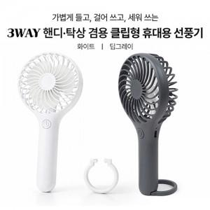

【상세/제작정보】 | <p><b><span style="font-size: 12pt;">* 배송비- 한박스 50개 / 5000원별도</span></b></p>

【인쇄/포장옵션】 | 레이저 / 개별종이케이스

【공급단가】 | 수량 | 100~ | 300~ | 500~ | 1,000~ | 3,000~
*VAT별도 | 단가 | 4,000원 | 3,930원 | 3,840원 | 3,740원 | 3,680원

【상품 URL】 | https://dev.easy1.co.kr:443/src/goods_detail.php?gdno=32687

